상품제안서
오죽선(대,중,소/독판) 전통부채 | 상품코드: F00459

 |  |  |  |  |  |  | 02-412-0044 | www.easy1.co.kr
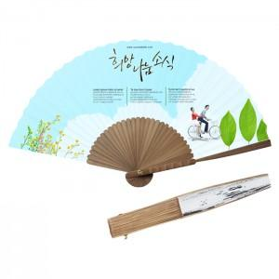

【상세/제작정보】 | * 대량은 별도상담 * 기본수량1,000개 미만은 인쇄비 추가

【인쇄/포장옵션】 | 풀칼라 / 포장지포장

【공급단가】 | 수량 | 1,000~ | 2,000~ | 3,000~ | 5,000~ | 10,000~
*VAT별도 | 소 | 3,100원 | 2,990원 | 2,870원 | 2,760원 | 2,690원
 | 중 | 3,910원 | 3,770원 | 3,620원 | 3,480원 | 3,390원
 | 대 | 4,180원 | 4,030원 | 3,870원 | 3,720원 | 3,620원

【상품 URL】 | http://www.easy1.co.kr/src/goods_detail.php?gdno=459

